Sheet1
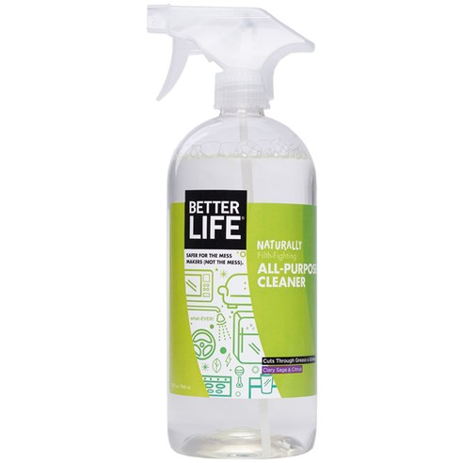
 | 제품 이름 | 제품사진
 | ALL PURPOSE CLEANER(올 퍼포즈 클리너)

 | 브랜드or판매원 | Better Life
 | 제조사 | BETTER LIFE
 | 카테고리 | 기타세정제
 | 성분공개 | O

 | 자가검사번호
 | 기타 허가 인증 여부
 | 친환경 인증여부
 | 해외 인증 여부 |  |  |  |  | No data -> X
 |  |  |  |  |  | No-> N, Some->S, Moderate->M, High->H |  |  |  | Recognized -> R, Suspected -> S |  |  |  | 해당시 "1" 로표시
 |  |  |  |  |  | 독성별 주의도 |  |  |  | Score Card
고유번호 | 성분명(국문) | 영문명 | CAS번호 | 배합용도 | EWG등급 | 천식/호흡 | 피부자극 | 발달/생식 | 발암 | 천식/호흡 | 피부자극 | 발달/생식 | 발암 | 국내유해 | D S L | EPA | SLS/SLES | 4급암모늄 | 향료 | 색소/형광 | 가습기 | 비고
0001 | Purified water
0127 | Decyl glucoside
0087 | Lauryl glucoside
0737 | 다이소듐코코일글루타메이트 | Disodium Cocoyl Glutamate | 68187-30-4 | 계면활성제 | C | X | S | X | X |  |  |  |  |  |  | G
0738 | 퀼라자껍질추출물 | Quillaja Saponaria Bark Extract | 68990-67-0 | 착향제, 피부컨디셔닝제 | A | X | L | X | L
0739 | 클레리추출물 | Salvia Sclarea (Clary) Extract | 84775-83-7 | 피부컨디셔닝제 | C | X | X | X | X
0740 | 레몬껍질추출물 | Citrus Limon (Lemon) Peel Extract | 84929-31-7 | 피부보호제, 피부컨디셔닝제 | C | S | S | S | S
0741 | 오렌지껍질추출물 | Citrus Aurantium Dulcis (Orange) Peel Extract | 8008-57-9 | 결합제, 유화안정제, 피부컨디셔닝제, 점도조절제, 점증제-수용성 | C | S | S | S | S |  |  |  |  |  | 1 | Y
0042 | Methylisothiazolinone

